Sheet2
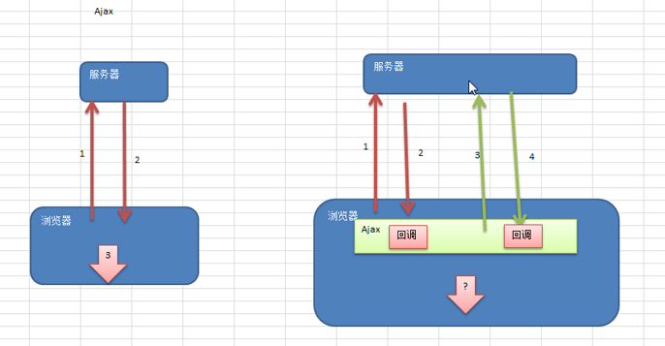

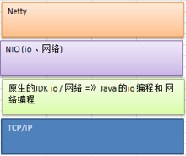

Server
ServerSocketChannel 类型 ServerSocketChannelImpl
BIO 模式
NIO 模式

Server

Thread

Thread
Thread
Thread
Thread
Selector (选择器)

Selector (选择器)
Read / Write
通道channel
SocketChannel【SocketChannelImpl】

Read / Write

Read / Write

Buffer
Client(Socket)
telnet 来连接
Client(Socket)
Client(Socket)
Client(Socket)
Client(Socket)
Client(Socket)
Client(Socket)
Client(Socket)

Client(Socket)
程序

显示

hello, 尚硅谷

java 输出流对象
java 输入流对象
ByteBuffer
hello。。。
ByteBuffer
hello, 尚硅谷
NIO FileChannel
hello...
NIO FileChannel

java 输入流对象
java 输出流对象
1.txt
hello...
ByteBuffer
hello。。。
2.txt
hello...
NIO FileChannel
NIO FileChannel

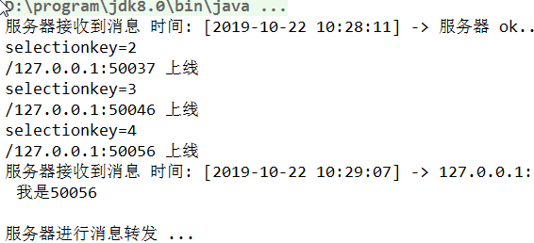
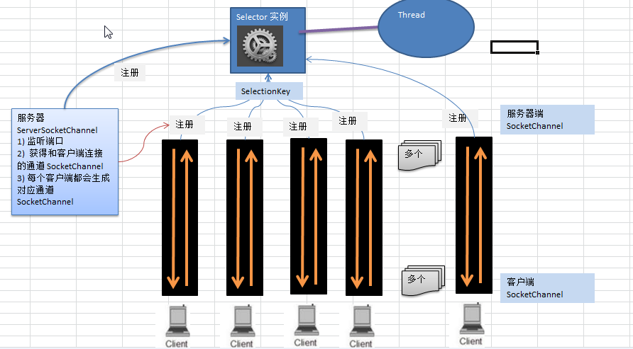

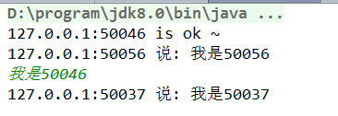

1. 先编写服务器端
1.1. 服务器启动并监听 6667
1.2 服务器接收客户端信息，并实现转发 [处理上线和离线]
2. 编写客户端
2.1 连接服务器
2.2 发送消息
2.3 接收服务器消息

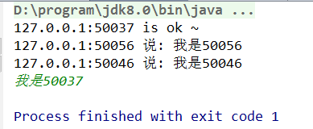

链式操作示意图

读取数据
数据处理
(编码)
数据传输
数据处理
(解码)
显示数据

handler
handler
在handler 处理中
可以使用callback 或者future 实现异步
handler
handler
handler

S

h
h

浏览器1
浏览器2

channelpipeline
public class ToIntegerDecoder extends ByteToMessageDecoder {
@Override
protected void decode(ChannelHandlerContext ctx, ByteBuf in, List<Object> out) throws Exception {
if (in.readableBytes() >= 4) {
out.add(in.readInt());
}
}
}
ChannelOutBouandHandler
ChannelOutBouandHandler

ToIntegerDecoder
ChannelInboundHandler
//业务逻辑处理handler
socket
二进制字节码
list
decode
124
4
7
9
7
2
1
3
0
267
入栈ByteBuf

Server
channelPipeLine

Client
channelpipeline

Encoder[OutBoundHandler]
Decoder[InBoundHandler]
ServerHandler
Socket
ClientHandler
Decoder[InBoundHandler]
Encoder[OutBoundHandler]

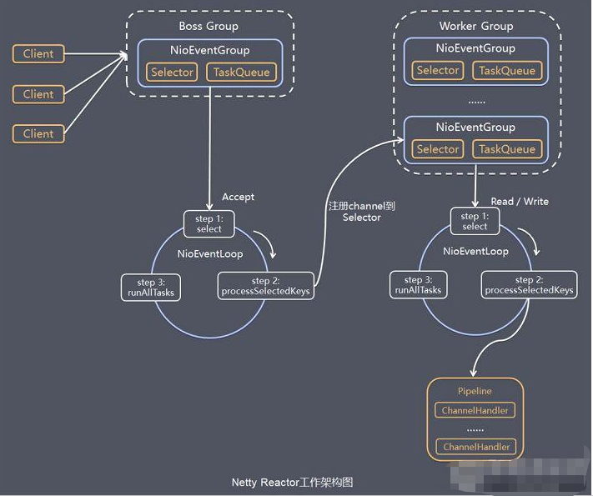

使用Netty 编写 Dubbo RPC

共有的接口
publicinterface
HelloService

客户端 (消费者 )
服务器端(提供者)

customer包 //消费者
ClientBootstrap 类，启动一个消费者NettyClient
(1) 核心就是去创建代理对象
编码
解码
provider
HelloServiceImpl 类
ServerBootstrap//启动一个服务提供者 (NettyServer)

解码
编码
netty
1. NettyClient
2. NettyClientHandler
netty
1. NettySever
2. NettyServerHandler

